手順
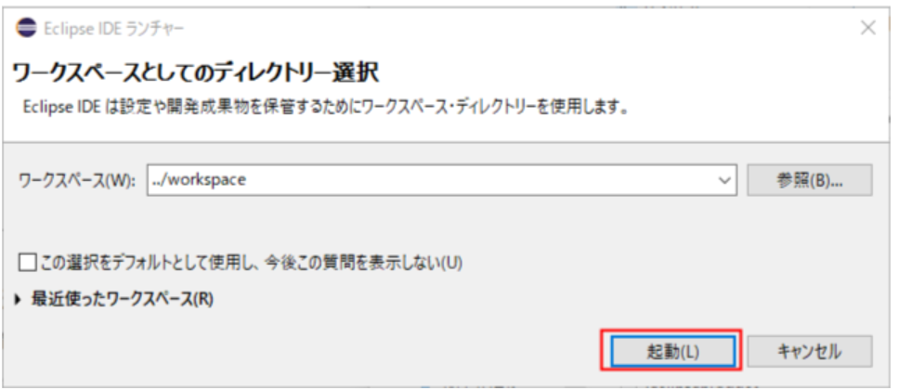
■ | JAVA環境構築

 | 1. JDKインストール
 |  | Java Development Kit の略で、簡単に言えば、「Javaの開発環境」のことを指します。

 |  | JDKに含まれるものは？
 |  | ・JRE（Java Runtime Environment）・・・Java実行環境
 |  | ・コンパイラ・・・プログラムを実行形式に変換する機能
 |  | ・デバッカ・・・バグの発見や修正を支援する機能
 |  | ・クラスライブラリ・・・開発を効率化するライブラリ
 |  | ・ドキュメント生成・・・ソースからドキュメントを自動的に作る機能

 |  | https://www.oracle.com/java/technologies/downloads/#java8-windows

 | 2. パスの設定
 |  | 次は、インストールしたJDKのコンパイルや実行プログラムを簡単に使えるようにするために、Pathと環境変数の設定を行います。
 |  | 「スタート」→「コンピューター」を右クリック→「プロパティ」をクリックすると、下記画面が表示されるので、「システムの詳細設定」をクリックしましょう。
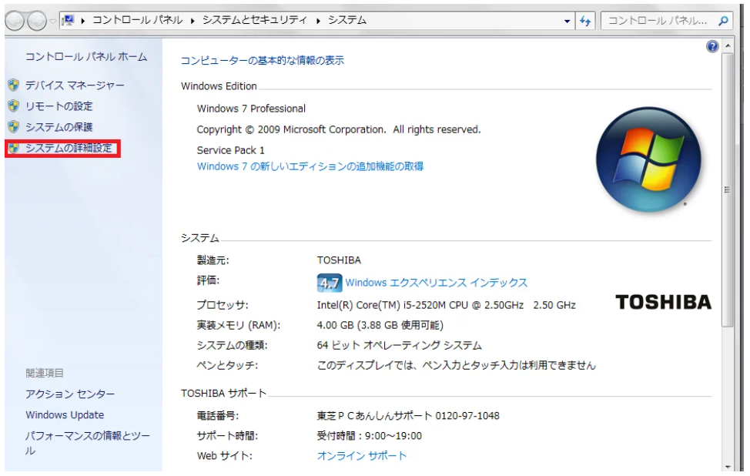

 |  | 「環境変数」をクリックします。
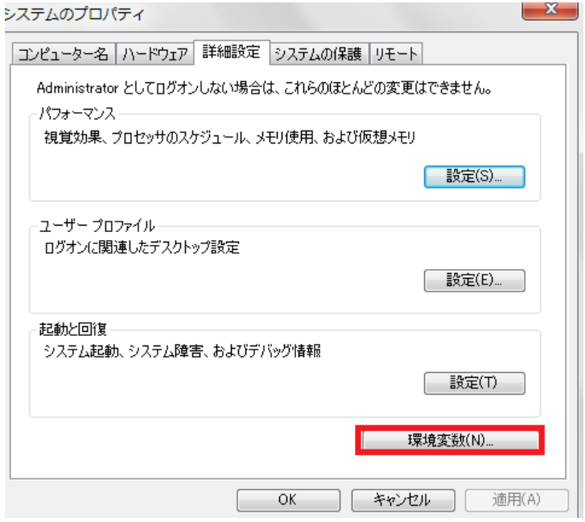

 |  | 「システム環境変数」の「Path」を選択して、「編集」をクリックします。
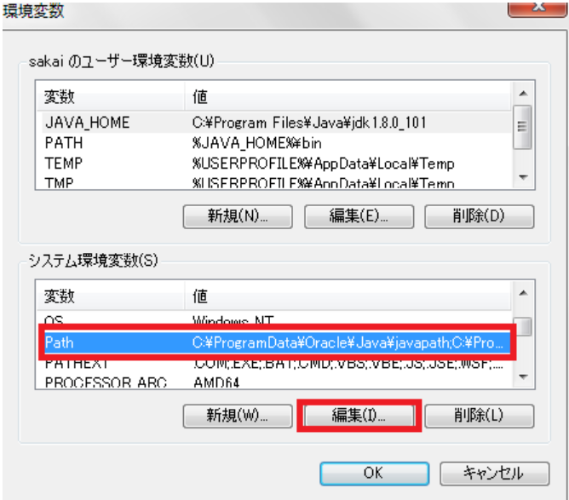

 |  | 「変数値」の一番後ろに、下記を付け足してください。付け足したら、「OK」をクリックします。バージョンはその時ダウンロードしたものに書き換えましょう。

 |  | また、「システム環境変数」の欄に「JAVA_HOME」がない場合は、「新規」をクリックします。
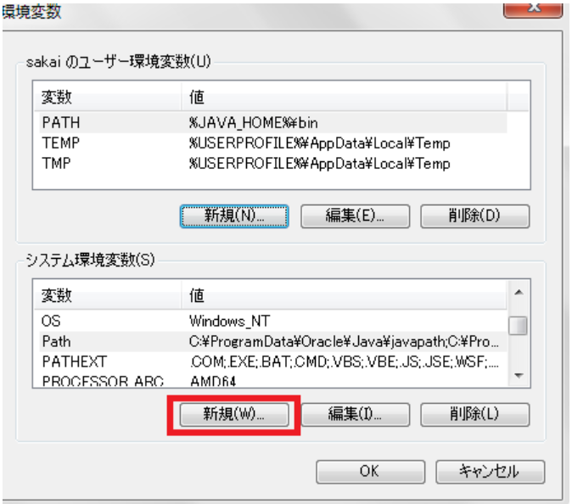

 |  | JDKのインストールを確認
 |  | 「スタート」→「すべてのプログラム」→「アクセサリ」→「コマンド プロンプト」を起動します。そして、下記のコマンドを入力し、「Enterキー」を押して実行してください。
 |  | java -version
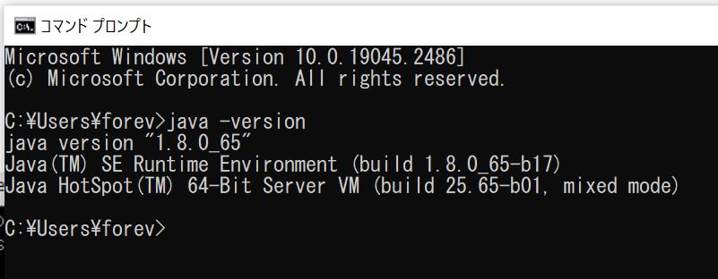

 | 3. Eclipse インストール
 |  | Pleiades All in One ダウンロード
 |  | Pleiades All in One は統合開発環境である Eclipse 本体と、日本語化を行うための Pleiades プラグインおよびプログラミング言語別に便利な
 |  | プラグインをまとめた Windows、Mac 向けパッケージです。
 |  | https://mergedoc.osdn.jp/
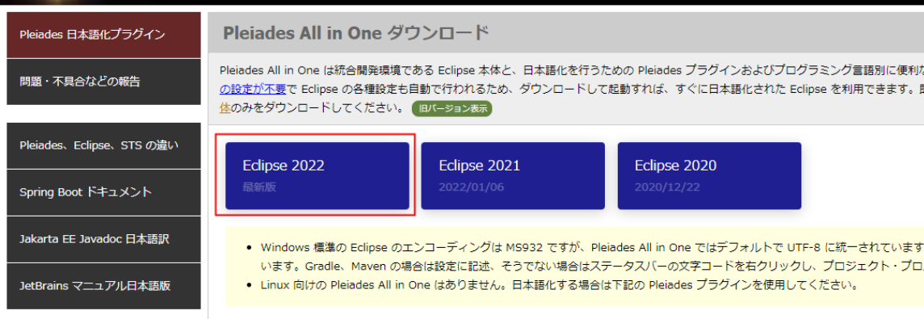

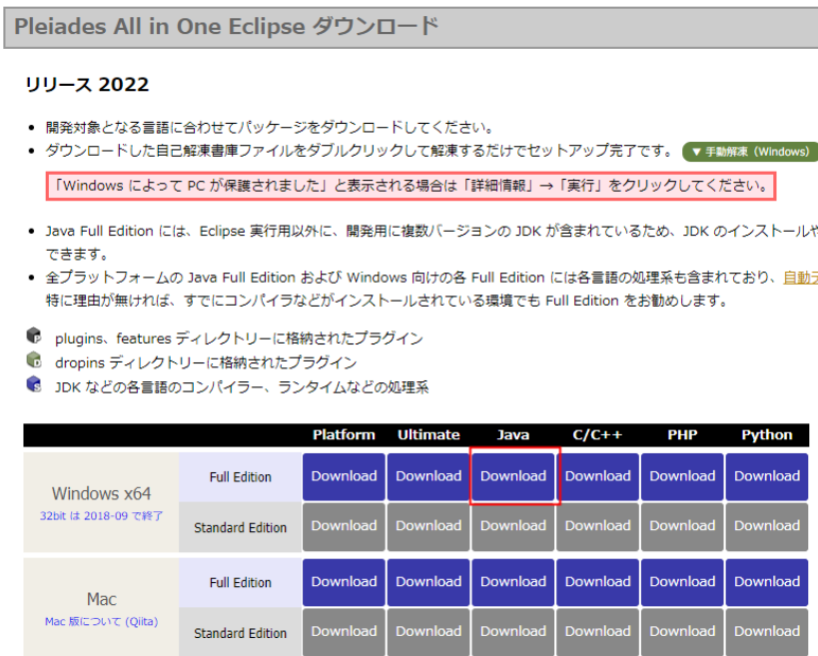

 |  | ダウンロードしたexeファイルをダブルクリックすると、以下の画面が表示されるので、作成先の指定がなければ、そのまま「解凍」ボタンを押下します。
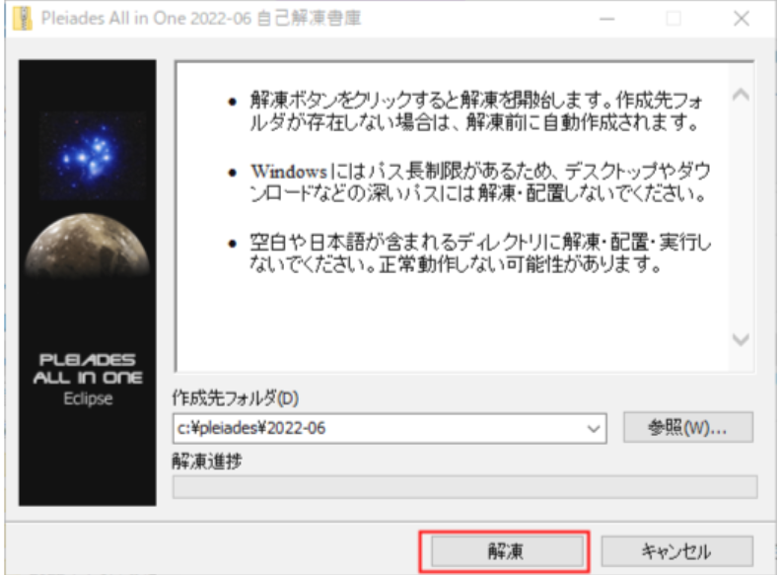

 |  | 続いて、解凍されたフォルダを開いて、Eclipseの起動確認をしておきましょう。
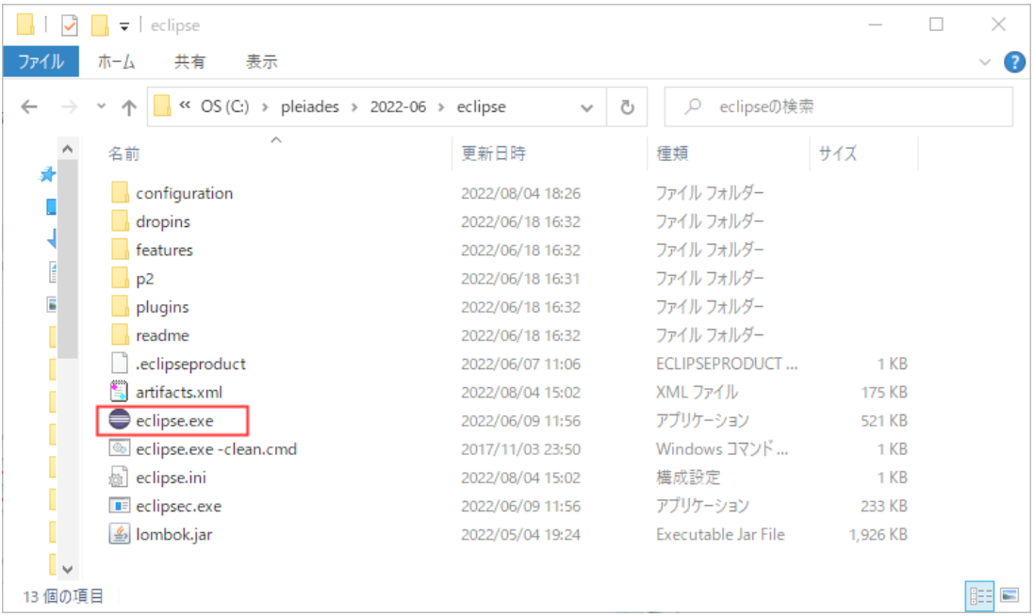

 |  | ワークスペース指定。例：C:\training_workspace

